Table
Style/Color | Артикул на этикетке | Style | Name | Группа | Категория | Коллекция | Сезон | фото | Brand name | Color | Цвет полный | Цвет | Особенности | Лига | Команды | материал верха | материал подкладки | Тип материала верха 1С | Тип материала верха | Пол (муж/жен/yнисекс) | O/S (53-63 см) | XS (53см) | XS/S (54см) | S (55 см) | S/M (56 см) | M (57 см) | M/L (58 см) | L (59 см) | L/XL (60 см) | XL (61 см) | XL/XXL (62 см) | XXL (63 см) | XXL/XXXL (64см) | XXXL (65см) | сумма | код страны | Name of manufacturer, it's address | Наименование страны-изготовителя: | Вес нетто | Вес брутто | Всего нетто | Всего брутто | Цена | Сумма | Есть в 1С | Новая модель | Новый цвет | ControlPanel
10047507NAVY | 96-147-71 | 10047507 | Atlanta Braves MLB | Бейсболки | бейсболка | New Era | всесезон | 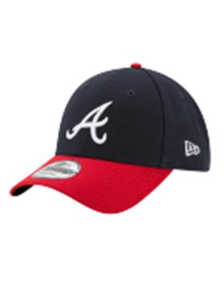 10047507 Atlanta Braves MLB | NEW ERA | NAVY | темно-синий / красный |  | 10013160/090622/3291500/1 | MLB | Atlanta Braves | 100% Полиэстер |  |  |  | унисекс | 24 |  |  |  |  |  |  |  |  |  |  |  |  |  | 24 | BD | ERR | Бангладеш | 0.1 | 0.15 | 2.4 | 3.6 | 1,626.27 ₽ | 39,030.48 ₽ | 0 | 1 | -
10047511OTC | 96-148-09 | 10047511 | Boston Red Sox MLB | Бейсболки | бейсболка | New Era | всесезон | 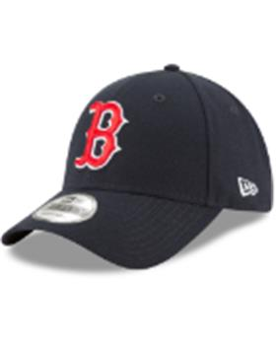 10047511 Boston Red Sox MLB | NEW ERA | OTC | черный |  | 10013160/090622/3291500/1 | MLB | Boston Red Sox | 100% Полиэстер |  |  |  | унисекс | 18 |  |  |  |  |  |  |  |  |  |  |  |  |  | 18 | BD | ERR | Бангладеш | 0.1 | 0.15 | 1.8 | 2.7 | 1,380.89 ₽ | 24,855.96 ₽ | 0 | 1 | -
10047515BLKWHI | 96-149-09 | 10047515 | Chicago White Socks MLB | Бейсболки | бейсболка | New Era | всесезон | 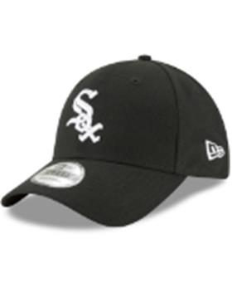 10047515 Chicago White Socks MLB | NEW ERA | BLKWHI | черный |  | 10013160/090622/3291500/1 | MLB | Chicago White Socks | 100% Полиэстер |  |  |  | унисекс | 18 |  |  |  |  |  |  |  |  |  |  |  |  |  | 18 | BD | ERR | Бангладеш | 0.1 | 0.15 | 1.8 | 2.7 | 1,380.89 ₽ | 24,855.96 ₽ | 0 | 1 | -
10047531GM | 96-150-06 | 10047531 | Los Angeles Dodgers MLB | Бейсболки | бейсболка | New Era | всесезон | 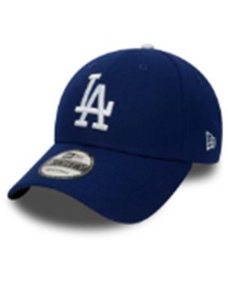 10047531 Los Angeles Dodgers MLB | NEW ERA | GM | синий |  | 10013160/090622/3291500/1 | MLB | Los Angeles Dodgers | 100% Полиэстер |  |  |  | унисекс | 26 |  |  |  |  |  |  |  |  |  |  |  |  |  | 26 | BD | ERR | Бангладеш | 0.1 | 0.15 | 2.6 | 3.9 | 1,668.62 ₽ | 43,384.08 ₽ | 0 | 1 | -
10047538NAVY | 96-151-16 | 10047538 | New York Yankees MLB | Бейсболки | бейсболка | New Era | всесезон | 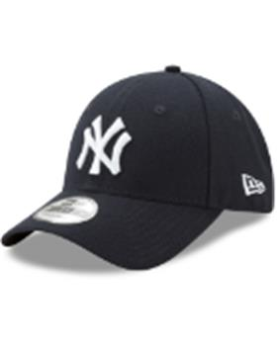 10047538 New York Yankees MLB | NEW ERA | NAVY | темно-синий |  | 10013160/090622/3291500/1 | MLB | New York Yankees | 100% Полиэстер |  |  |  | унисекс | 62 |  |  |  |  |  |  |  |  |  |  |  |  |  | 62 | BD | ERR | Бангладеш | 0.1 | 0.15 | 6.2 | 9.3 | 1,379.89 ₽ | 85,553.10 ₽ | 0 | 1 | -
10047540GRN | 96-152-00 | 10047540 | Oakland Athletics MLB | Бейсболки | бейсболка | New Era | всесезон | 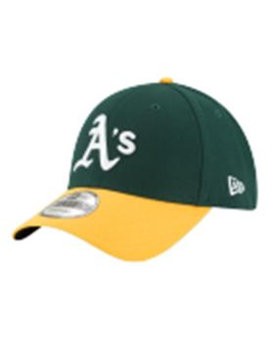 10047540 Oakland Athletics MLB | NEW ERA | GRN | зеленый / желтый |  | 10013160/090622/3291500/1 | MLB | Oakland Athletics | 100% Полиэстер |  |  |  | унисекс | 30 |  |  |  |  |  |  |  |  |  |  |  |  |  | 30 | BD | ERR | Бангладеш | 0.1 | 0.15 | 3 | 4.5 | 1,368.51 ₽ | 41,055.36 ₽ | 0 | 1 | -
10047544OTC | 96-153-09 | 10047544 | Pittsburgh Pirates MLB | Бейсболки | бейсболка | New Era | всесезон | 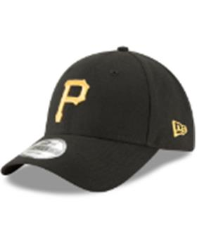 10047544 Pittsburgh Pirates MLB | NEW ERA | OTC | черный |  | 10013160/090622/3291500/1 | MLB | Pittsburgh Pirates | 100% Полиэстер |  |  |  | унисекс | 15 |  |  |  |  |  |  |  |  |  |  |  |  |  | 15 | BD | ERR | Бангладеш | 0.1 | 0.15 | 1.5 | 2.25 | 1,368.51 ₽ | 20,527.68 ₽ | 0 | 1 | -
10145636NVYWHT | 96-154-09 | 10145636 | New York Yankees MLB | Бейсболки | бейсболка | New Era | всесезон | 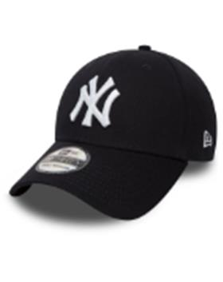 10145636 New York Yankees MLB | NEW ERA | NVYWHT | черный |  | 10013160/090622/3291500/1 | MLB | New York Yankees | 97% Хлопок - 3% Эластан |  | хлопковые |  | унисекс |  |  |  |  | 15 |  | 20 |  |  |  |  |  |  |  | 35 | BD | ERR | Бангладеш | 0.1 | 0.15 | 3.5 | 5.25 | 1,513.06 ₽ | 52,957.03 ₽ | 0 | 1 | -
10145638BLAWHT | 96-155-06 | 10145638 | New York Yankees MLB | Бейсболки | бейсболка | New Era | всесезон | 10145638 New York Yankees MLB | NEW ERA | BLAWHT | синий |  | 10013160/090622/3291500/1 | MLB | New York Yankees | 97% Хлопок - 3% Эластан |  | хлопковые |  | унисекс |  |  |  |  | 4 |  | 6 |  |  |  |  |  |  |  | 10 | BD | ERR | Бангладеш | 0.1 | 0.15 | 1 | 1.5 | 1,489.65 ₽ | 14,896.50 ₽ | 0 | 1 | -
10531939NVYWHI | 96-156-16 | 10531939 | New York Yankees MLB | Бейсболки | бейсболка | New Era | всесезон | 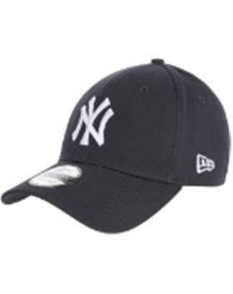 10531939 New York Yankees MLB | NEW ERA | NVYWHI | темно-синий |  | 10013160/090622/3291500/1 | MLB | New York Yankees | 100% Хлопок |  | хлопковые |  | унисекс | 51 |  |  |  |  |  |  |  |  |  |  |  |  |  | 51 | BD | ERR | Бангладеш | 0.1 | 0.15 | 5.1 | 7.65 | 1,242.88 ₽ | 63,386.95 ₽ | 0 | 1 | -
10531941BLKWHI | 96-157-09 | 10531941 | New York Yankees MLB | Бейсболки | бейсболка | New Era | всесезон | 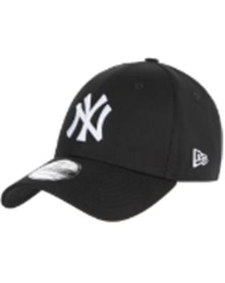 10531941 New York Yankees MLB | NEW ERA | BLKWHI | черный |  | 10013160/090622/3291500/1 | MLB | New York Yankees | 100% Хлопок |  | хлопковые |  | унисекс | 90 |  |  |  |  |  |  |  |  |  |  |  |  |  | 90 | BD | ERR | Бангладеш | 0.1 | 0.15 | 9 | 13.5 | 1,237.99 ₽ | 111,418.80 ₽ | 0 | 1 | -
10531953NVYWHI | 96-158-16 | 10531953 | New York Yankees MLB | Бейсболки | Бейсболка с прямым козырьком | New Era | всесезон | 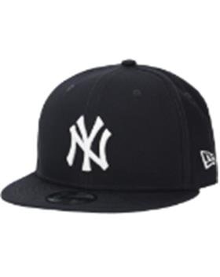 10531953 New York Yankees MLB | NEW ERA | NVYWHI | темно-синий |  | 10013160/090622/3291500/1 | MLB | New York Yankees | 100% Хлопок |  | хлопковые |  | унисекс |  |  |  |  | 10 |  | 10 |  |  |  |  |  |  |  | 20 | BD | ERR | Бангладеш | 0.1 | 0.15 | 2 | 3 | 1,823.78 ₽ | 36,475.58 ₽ | 0 | 1 | -
10531956TEAM | 96-159-09 | 10531956 | Boston Red Sox MLB | Бейсболки | Бейсболка с прямым козырьком | New Era | всесезон | 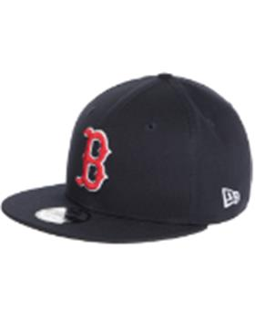 10531956 Boston Red Sox MLB | NEW ERA | TEAM | черный |  | 10702070/060921/0281005/1 | MLB | Boston Red Sox | 100% Хлопок |  | хлопковые |  | унисекс |  |  |  |  | 7 |  | 10 |  |  |  |  |  |  |  | 17 | BD | ERR | Бангладеш | 0.1 | 0.15 | 1.7 | 2.55 | 1,819.13 ₽ | 30,925.19 ₽ | 0 | 1 | -
10879529BLK | 96-160-10 | 10879529 | Las Vegas Raiders NFL | Бейсболки | Бейсболка с прямым козырьком | New Era | всесезон | 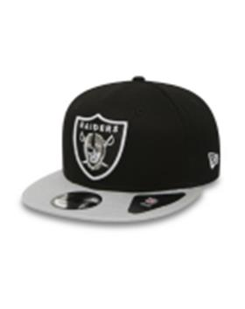 10879529 Las Vegas Raiders NFL | NEW ERA | BLK | черный / серый |  | 10013160/090622/3291500/1 | NFL | Las Vegas Raiders | 100% Хлопок |  | хлопковые |  | унисекс |  |  |  |  | 4 |  | 6 |  |  |  |  |  |  |  | 10 | BD | ERR | Бангладеш | 0.1 | 0.15 | 1 | 1.5 | 1,829.86 ₽ | 18,298.60 ₽ | 0 | 1 | -
11157578WHI | 96-161-34 | 11157578 | New York Yankees MLB | Бейсболки | бейсболка | New Era | всесезон | 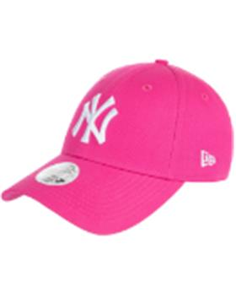 11157578 New York Yankees MLB | NEW ERA | WHI | розовый |  | 10013160/090622/3291500/1 | MLB | New York Yankees | 100% Хлопок |  | хлопковые |  | женский | 10 |  |  |  |  |  |  |  |  |  |  |  |  |  | 10 | BD | ERR | Бангладеш | 0.1 | 0.15 | 1 | 1.5 | 1,251.86 ₽ | 12,518.55 ₽ | 0 | 1 | -
11157579LRYWHI | 96-162-06 | 11157579 | New York Yankees MLB | Бейсболки | бейсболка | New Era | всесезон | 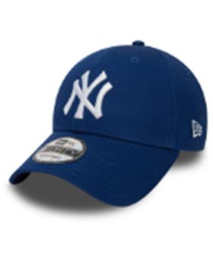 11157579 New York Yankees MLB | NEW ERA | LRYWHI | синий |  | 10013160/090622/3291500/1 | MLB | New York Yankees | 100% Хлопок |  | хлопковые |  | унисекс | 50 |  |  |  |  |  |  |  |  |  |  |  |  |  | 50 | BD | ERR | Бангладеш | 0.1 | 0.15 | 5 | 7.5 | 1,226.89 ₽ | 61,344.60 ₽ | 0 | 1 | -
11180834BLKBLK | 96-163-09 | 11180834 | New York Yankees MLB | Бейсболки | Бейсболка с прямым козырьком | New Era | всесезон | 11180834 New York Yankees MLB | NEW ERA | BLKBLK | черный |  | 10013160/090622/3291500/1 | MLB | New York Yankees | 100% Хлопок |  | хлопковые |  | унисекс |  |  |  |  | 14 |  | 20 |  |  |  |  |  |  |  | 34 | BD | ERR | Бангладеш | 0.1 | 0.15 | 3.4 | 5.1 | 1,826.28 ₽ | 62,093.62 ₽ | 0 | 1 | -
11405497LRYWHI | 96-164-95 | 11405497 | Los Angeles Dodgers MLB | Бейсболки | бейсболка с сеточкой | New Era | всесезон | 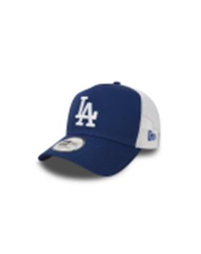 11405497 Los Angeles Dodgers MLB | NEW ERA | LRYWHI | синий / белый |  | 10013160/090622/3291500/1 | MLB | Los Angeles Dodgers | 100% Хлопок |  | хлопковые |  | унисекс | 15 |  |  |  |  |  |  |  |  |  |  |  |  |  | 15 | BD | ERR | Бангладеш | 0.1 | 0.15 | 1.5 | 2.25 | 1,537.44 ₽ | 23,061.62 ₽ | 0 | 1 | -
11405614OTC | 96-165-09 | 11405614 | Chicago Bulls NBA | Бейсболки | бейсболка | New Era | всесезон | 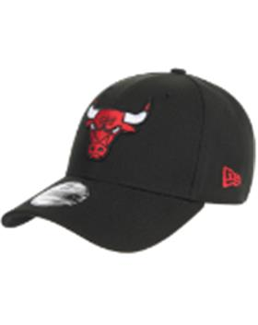 11405614 Chicago Bulls NBA | NEW ERA | OTC | черный |  | 10013160/090622/3291500/1 | NBA | Chicago Bulls | 100% Полиэстер |  |  |  | унисекс | 10 |  |  |  |  |  |  |  |  |  |  |  |  |  | 10 | BD | ERR | Бангладеш | 0.1 | 0.15 | 1 | 1.5 | 1,424.20 ₽ | 14,241.98 ₽ | 0 | 1 | -
11576724NAVY | 96-166-16 | 11576724 |  | Бейсболки | бейсболка | New Era | всесезон | 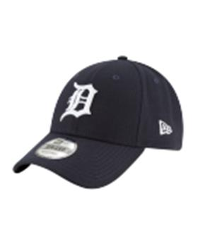 11576724 | NEW ERA | NAVY | темно-синий |  | 10013160/090622/3291500/1 |  |  | 100% Полиэстер |  |  |  | унисекс | 12 |  |  |  |  |  |  |  |  |  |  |  |  |  | 12 | BD | ERR | Бангладеш | 0.1 | 0.15 | 1.2 | 1.8 | 1,380.89 ₽ | 16,570.64 ₽ | 0 | 1 | -
11579473BLK | 96-167-00 | 11579473 | New York Yankees MLB | Бейсболки | бейсболка с сеточкой | New Era | всесезон | 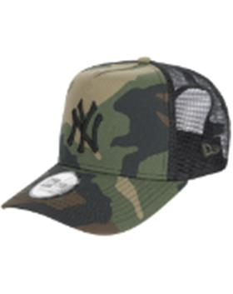 11579473 New York Yankees MLB | NEW ERA | BLK | камуфляж / черный |  | 10013160/090622/3291500/1 | MLB | New York Yankees | 100% Хлопок |  | хлопковые |  | унисекс | 36 |  |  |  |  |  |  |  |  |  |  |  |  |  | 36 | BD | ERR | Бангладеш | 0.1 | 0.15 | 3.6 | 5.4 | 1,594.87 ₽ | 57,415.36 ₽ | 0 | 1 | -
11588488SCAWHI | 96-168-18 | 11588488 | New York Yankees MLB | Бейсболки | бейсболка с сеточкой | New Era | всесезон | 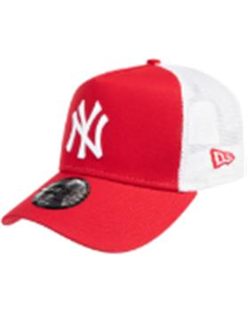 11588488 New York Yankees MLB | NEW ERA | SCAWHI | красный / белый |  | 10013160/090622/3291500/1 | MLB | New York Yankees | 100% Хлопок |  | хлопковые |  | унисекс | 6 |  |  |  |  |  |  |  |  |  |  |  |  |  | 6 | BD | ERR | Бангладеш | 0.1 | 0.15 | 0.6 | 0.9 | 1,523.79 ₽ | 9,142.72 ₽ | 0 | 1 | -
11588490GRAWHI | 96-169-50 | 11588490 | New York Yankees MLB | Бейсболки | бейсболка с сеточкой | New Era | всесезон | 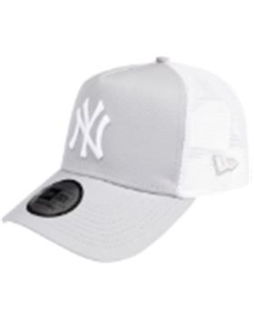 11588490 New York Yankees MLB | NEW ERA | GRAWHI | серый / белый |  | 10013160/090622/3291500/1 | MLB | New York Yankees | 100% Хлопок |  | хлопковые |  | унисекс | 17 |  |  |  |  |  |  |  |  |  |  |  |  |  | 17 | BD | ERR | Бангладеш | 0.1 | 0.15 | 1.7 | 2.55 | 1,531.82 ₽ | 26,040.92 ₽ | 0 | 1 | -
11871279BLKOTC | 96-170-09 | 11871279 | New York Yankees MLB | Бейсболки | бейсболка | New Era | всесезон | 11871279 New York Yankees MLB | NEW ERA | BLKOTC | черный |  | 10013160/090622/3291500/1 | MLB | New York Yankees | 95% Полиэстер - 5% Эластан |  |  |  | унисекс |  |  |  |  | 16 |  | 15 |  |  |  |  |  |  |  | 31 | BD | ERR | Бангладеш | 0.1 | 0.15 | 3.1 | 4.65 | 1,808.28 ₽ | 56,056.75 ₽ | 0 | 1 | -
12051998MNCBLK | 96-171-00 | 12051998 | New York Yankees MLB | Бейсболки | бейсболка | New Era | всесезон | 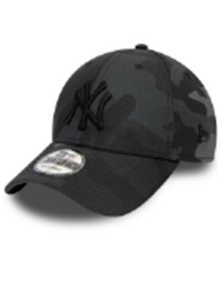 12051998 New York Yankees MLB | NEW ERA | MNCBLK | камуфляж |  | 10013160/090622/3291500/1 | MLB | New York Yankees | 100% Хлопок |  | хлопковые |  | унисекс | 58 |  |  |  |  |  |  |  |  |  |  |  |  |  | 58 | BD | ERR | Бангладеш | 0.1 | 0.15 | 5.8 | 8.7 | 1,221.73 ₽ | 70,860.18 ₽ | 0 | 1 | -
12052000BLK | 96-172-09 | 12052000 | Los Angeles Dodgers MLB | Бейсболки | бейсболка | New Era | всесезон | 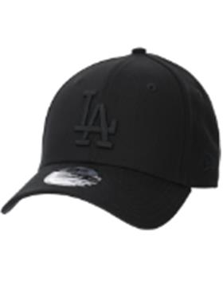 12052000 Los Angeles Dodgers MLB | NEW ERA | BLK | черный |  | 10013160/090622/3291500/1 | MLB | Los Angeles Dodgers | 100% Хлопок |  | хлопковые |  | унисекс | 50 |  |  |  |  |  |  |  |  |  |  |  |  |  | 50 | BD | ERR | Бангладеш | 0.1 | 0.15 | 5 | 7.5 | 1,235.21 ₽ | 61,760.65 ₽ | 0 | 1 | -
12122741BLKWHI | 96-173-09 | 12122741 | New York Yankees MLB | Бейсболки | бейсболка | New Era | всесезон | 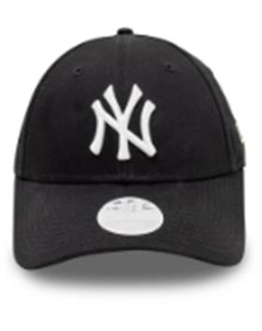 12122741 New York Yankees MLB | NEW ERA | BLKWHI | черный |  | 10013160/090622/3291500/1 | MLB | New York Yankees | 100% Хлопок |  | хлопковые |  | женский | 30 |  |  |  |  |  |  |  |  |  |  |  |  |  | 30 | BD | ERR | Бангладеш | 0.1 | 0.15 | 3 | 4.5 | 1,237.99 ₽ | 37,139.60 ₽ | 0 | 1 | -
12122742BLKBLK | 96-174-09 | 12122742 | New York Yankees MLB | Бейсболки | бейсболка | New Era | всесезон | 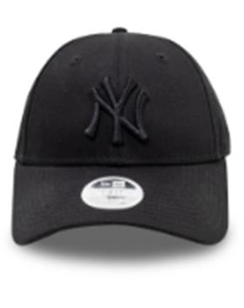 12122742 New York Yankees MLB | NEW ERA | BLKBLK | черный |  | 10013160/090622/3291500/1 | MLB | New York Yankees | 100% Хлопок |  | хлопковые |  | женский | 40 |  |  |  |  |  |  |  |  |  |  |  |  |  | 40 | BD | ERR | Бангладеш | 0.1 | 0.15 | 4 | 6 | 1,231.05 ₽ | 49,242.10 ₽ | 0 | 1 | -
12285467WHI | 96-175-17 | 12285467 | New York Yankees MLB | Бейсболки | бейсболка с сеточкой | New Era | всесезон | 12285467 New York Yankees MLB | NEW ERA | WHI | белый |  | 10013160/090622/3291500/1 | MLB | New York Yankees | 100% хлопок |  | хлопковые |  | унисекс | 10 |  |  |  |  |  |  |  |  |  |  |  |  |  | 10 | BD | ERR | Бангладеш | 0.1 | 0.15 | 1 | 1.5 | 1,592.06 ₽ | 15,920.60 ₽ | 0 | 1 | -
12380590STN | 96-176-17 | 12380590 | New York Yankees MLB | Бейсболки | бейсболка | New Era | всесезон | 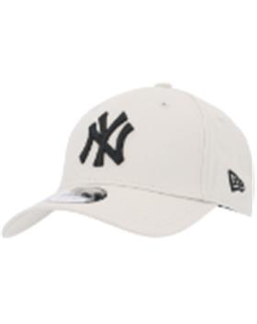 12380590 New York Yankees MLB | NEW ERA | STN | белый |  | 10013160/090622/3291500/1 | MLB | New York Yankees | 100% Хлопок |  | хлопковые |  | унисекс | 25 |  |  |  |  |  |  |  |  |  |  |  |  |  | 25 | BD | ERR | Бангладеш | 0.1 | 0.15 | 2.5 | 3.75 | 1,243.53 ₽ | 31,088.35 ₽ | 0 | 1 | -
12380594BLK | 96-177-09 | 12380594 | New York Yankees MLB | Бейсболки | бейсболка | New Era | всесезон | 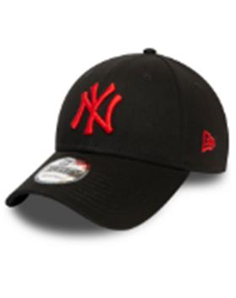 12380594 New York Yankees MLB | NEW ERA | BLK | черный |  | 10013160/090622/3291500/1 | MLB | New York Yankees | 100% Хлопок |  | хлопковые |  | унисекс | 2 |  |  |  |  |  |  |  |  |  |  |  |  |  | 2 | BD | ERR | Бангладеш | 0.1 | 0.15 | 0.2 | 0.3 | 1,210.25 ₽ | 2,420.50 ₽ | 0 | 1 | -
12380796OTC | 96-178-48 | 12380796 | New York Yankees MLB | Бейсболки | бейсболка с сеточкой | New Era | всесезон | 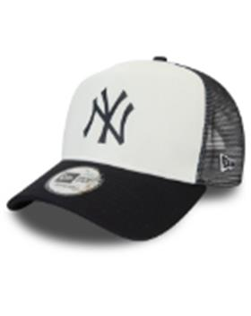 12380796 New York Yankees MLB | NEW ERA | OTC | белый / черный |  | 10013160/090622/3291500/1 | MLB | New York Yankees | 100% хлопок |  | хлопковые |  | унисекс | 18 |  |  |  |  |  |  |  |  |  |  |  |  |  | 18 | BD | ERR | Бангладеш | 0.1 | 0.15 | 1.8 | 2.7 | 1,757.06 ₽ | 31,627.08 ₽ | 0 | 1 | -
12523893STNWHI | 96-179-17 | 12523893 | New York Yankees MLB | Бейсболки | бейсболка с сеточкой | New Era | всесезон | 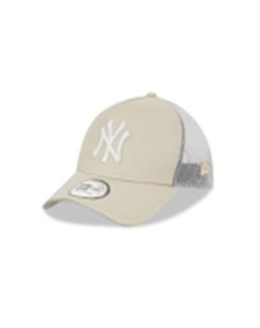 12523893 New York Yankees MLB | NEW ERA | STNWHI | бежевый / белый |  | 10013160/090622/3291500/1 | MLB | New York Yankees | 100% хлопок |  | хлопковые |  | унисекс | 19 |  |  |  |  |  |  |  |  |  |  |  |  |  | 19 | BD | ERR | Бангладеш | 0.1 | 0.15 | 1.9 | 2.85 | 1,527.38 ₽ | 29,020.22 ₽ | 0 | 1 | -
12523894NOVWHI | 96-180-11 | 12523894 | New York Yankees MLB | Бейсболки | бейсболка с сеточкой | New Era | всесезон | 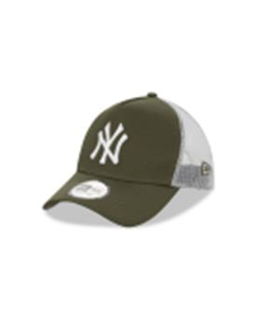 12523894 New York Yankees MLB | NEW ERA | NOVWHI | зеленый / белый |  | 10013160/090622/3291500/1 | MLB | New York Yankees | 100% хлопок |  | хлопковые |  | унисекс | 24 |  |  |  |  |  |  |  |  |  |  |  |  |  | 24 | BD | ERR | Бангладеш | 0.1 | 0.15 | 2.4 | 3.6 | 1,519.52 ₽ | 36,468.47 ₽ | 0 | 1 | -
12523903WHIWHI | 96-181-17 | 12523903 | New York Yankees MLB | Бейсболки | бейсболка с сеточкой | New Era | всесезон | 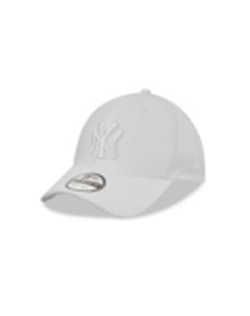 12523903 New York Yankees MLB | NEW ERA | WHIWHI | белый |  | 10013160/090622/3291500/1 | MLB | New York Yankees | 100% Полиэстер |  |  |  | унисекс | 24 |  |  |  |  |  |  |  |  |  |  |  |  |  | 24 | BD | ERR | Бангладеш | 0.1 | 0.15 | 2.4 | 3.6 | 1,794.56 ₽ | 43,069.44 ₽ | 0 | 1 | -
12523912BLKBLK | 96-182-09 | 12523912 | Los Angeles Dodgers MLB | Бейсболки | бейсболка с сеточкой | New Era | всесезон | 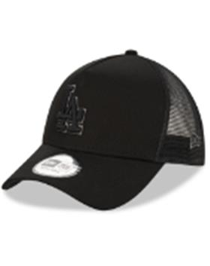 12523912 Los Angeles Dodgers MLB | NEW ERA | BLKBLK | черный |  | 10013160/090622/3291500/1 | MLB | Los Angeles Dodgers | 100% хлопок |  | хлопковые |  | унисекс | 35 |  |  |  |  |  |  |  |  |  |  |  |  |  | 35 | BD | ERR | Бангладеш | 0.1 | 0.15 | 3.5 | 5.25 | 1,518.91 ₽ | 53,161.85 ₽ | 0 | 1 | -
12572845OTC | 96-183-09 | 12572845 | Chicago White Socks MLB | Бейсболки | Бейсболка с прямым козырьком | New Era | всесезон | 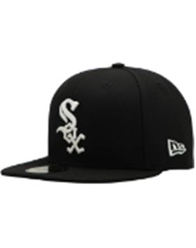 12572845 Chicago White Socks MLB | NEW ERA | OTC | черный |  | 10013160/090622/3291500/1 | MLB | Chicago White Socks | 100% Полиэстер |  |  |  | унисекс |  |  |  |  |  | 8 |  |  |  |  |  |  |  |  | 8 | BD | ERR | Бангладеш | 0.1 | 0.15 | 0.8 | 1.2 | 1,846.65 ₽ | 14,773.20 ₽ | 0 | 1 | -
80468932BLK | 96-184-09 | 80468932 | New York Yankees MLB | Бейсболки | бейсболка | New Era | всесезон | 80468932 New York Yankees MLB | NEW ERA | BLK | черный |  | 10013160/090622/3291500/1 | MLB | New York Yankees | 100% Хлопок |  | хлопковые |  | унисекс | 50 |  |  |  |  |  |  |  |  |  |  |  |  |  | 50 | BD | ERR | Бангладеш | 0.1 | 0.15 | 5 | 7.5 | 1,243.53 ₽ | 62,176.70 ₽ | 0 | 1 | -
80524868WHI | 96-185-17 | 80524868 | New York Yankees MLB | Бейсболки | Бейсболка | New Era | всесезон | 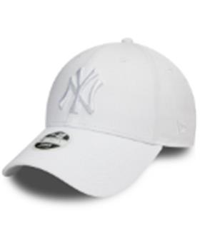 80524868 New York Yankees MLB | NEW ERA | WHI | белый |  | 10013160/090622/3291500/1 | MLB | New York Yankees | 100% Хлопок |  | хлопковые |  | женский | 16 |  |  |  |  |  |  |  |  |  |  |  |  |  | 16 | BD | ERR | Бангладеш | 0.1 | 0.15 | 1.6 | 2.4 | 1,241.45 ₽ | 19,863.26 ₽ | 0 | 1 | -
80636012CARWHI | 96-186-18 | 80636012 | New York Yankees MLB | Бейсболки | Бейсболка | New Era | всесезон | 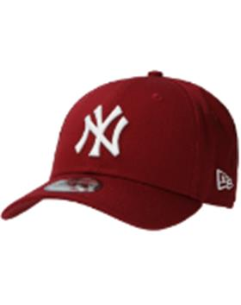 80636012 New York Yankees MLB | NEW ERA | CARWHI | красный |  | 10013160/090622/3291500/1 | MLB | New York Yankees | 100% Хлопок |  | хлопковые |  | унисекс | 15 |  |  |  |  |  |  |  |  |  |  |  |  |  | 15 | BD | ERR | Бангладеш | 0.1 | 0.15 | 1.5 | 2.25 | 1,265.72 ₽ | 18,985.85 ₽ | 0 | 1 | -
10145637BLKBLK | 96-047-09 | 10145637 | New York Yankees | Бейсболки | Бейсболка | New Era | всесезон | 10145637 New York Yankees | NEW ERA | BLKBLK | черный | черный | 10702070/060921/0281005/1 | MLB | New York Yankees | 97% хлопок - 3% эластан |  | хлопковые |  | Унисекс |  |  |  |  | 15 |  | 20 |  |  |  |  |  |  |  | 35 | BD | ERR | Бангладеш | 0.1 | 0.15 | 3.5 | 5.25 | 1,513.06 ₽ | 52,957.03 ₽ | 1 | 0 | 0
10531954TEAM | 96-001-18 | 10531954 | Los Angeles Dodgers MLB | Бейсболки | Бейсболка с прямым козырьком | New Era | всесезон | 10531954 Los Angeles Dodgers MLB | NEW ERA | TEAM | синий | синий | 10013160/090622/3291500/1 | MLB | Los Angeles Dodgers | 100% хлопок |  | хлопковые | Текстиль, ткань | Унисекс |  |  |  |  | 5 |  | 6 |  |  |  |  |  |  |  | 11 | BD | ERR | Бангладеш | 0.1 | 0.15 | 1.1 | 1.65 | 1,780.11 ₽ | 19,581.17 ₽ | 1 | 0 | 0
80489231GRAPNK | 96-012-80 | 80489231 | New York Yankees MLB | Бейсболки | Бейсболка | New Era | всесезон | 80489231 New York Yankees MLB | NEW ERA | GRAPNK | серый / розовый | серый | 10013160/090622/3291500/1 | MLB | Los Angeles Dodgers | 100% полиэстер |  |  |  | Женский | 11 |  |  |  |  |  |  |  |  |  |  |  |  |  | 11 | CN | ERR | Китай | 0.1 | 0.15 | 1.1 | 1.65 | 1,392.14 ₽ | 15,313.50 ₽ | 1 | 0 | 0

